New Title
 |  | 111.jpg | 
 |  | 222.jpg | 
2 | 10 | 333.jpg | 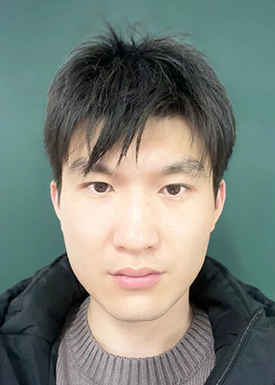
 |  | 444.jpg | 

